箱贴
Factory name (工厂名称)
PO. Number(订单号) | FT11197
Product Code.(产品编号) | Barbie D-芭比 | Carton No.(箱号):
Inner Packages(包装方式） | 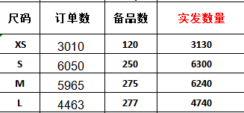 | 4号
Carton Dimension（箱规） | 40*27.5*30cm
Gross Weight（毛重） | 6.96kg
Net Weight（净重） | 7.42kg
Remark（备注）

Factory name (工厂名称)
PO. Number(订单号) | FT11197
Product Code.(产品编号) | Bears - A-熊 | Carton No.(箱号):
Inner Packages(包装方式） | 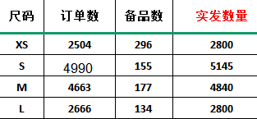 | 1号
Carton Dimension（箱规） | 34.5*25.5*20CM
Gross Weight（毛重） | 4.02kg
Net Weight（净重） | 4.36kg
Remark（备注）

Factory name (工厂名称)
PO. Number(订单号) | FT11197
Product Code.(产品编号) | Hello kitty B-凯蒂猫 | Carton No.(箱号):
Inner Packages(包装方式） |  | 2号
Carton Dimension（箱规） | 40*27.5*30cm
Gross Weight（毛重） | 8.86kg
Net Weight（净重） | 9.32kg
Remark（备注）

Factory name (工厂名称)
PO. Number(订单号) | FT11197
Product Code.(产品编号) | Hello kitty B-凯蒂猫 | Carton No.(箱号):
Inner Packages(包装方式） |  | 3号
Carton Dimension（箱规） | 40*27.5*30CM
Gross Weight（毛重） | 9.44kg
Net Weight（净重） | 9.9kg
Remark（备注）

Factory name (工厂名称)
PO. Number(订单号) | FT11197
Product Code.(产品编号) | Stitch C-史迪奇 | Carton No.(箱号):
Inner Packages(包装方式） | 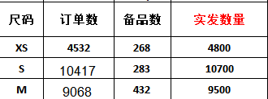 | 5号
Carton Dimension（箱规） | 40*27.5*30CM
Gross Weight（毛重） | 11.58kg
Net Weight（净重） | 12.04kg
Remark（备注）

Factory name (工厂名称)
PO. Number(订单号) | FT11197
Product Code.(产品编号) | Stitch C-史迪奇 | Carton No.(箱号):
Inner Packages(包装方式） |  | 6号
Carton Dimension（箱规） | 34.5*25.5*20CM
Gross Weight（毛重） | 3.16kg
Net Weight（净重） | 3.5kg
Remark（备注）

